Formulierreacties 1
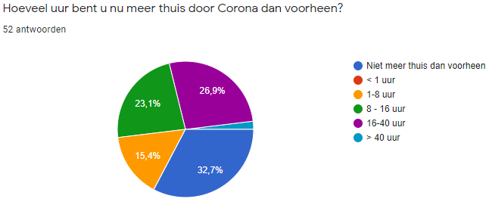
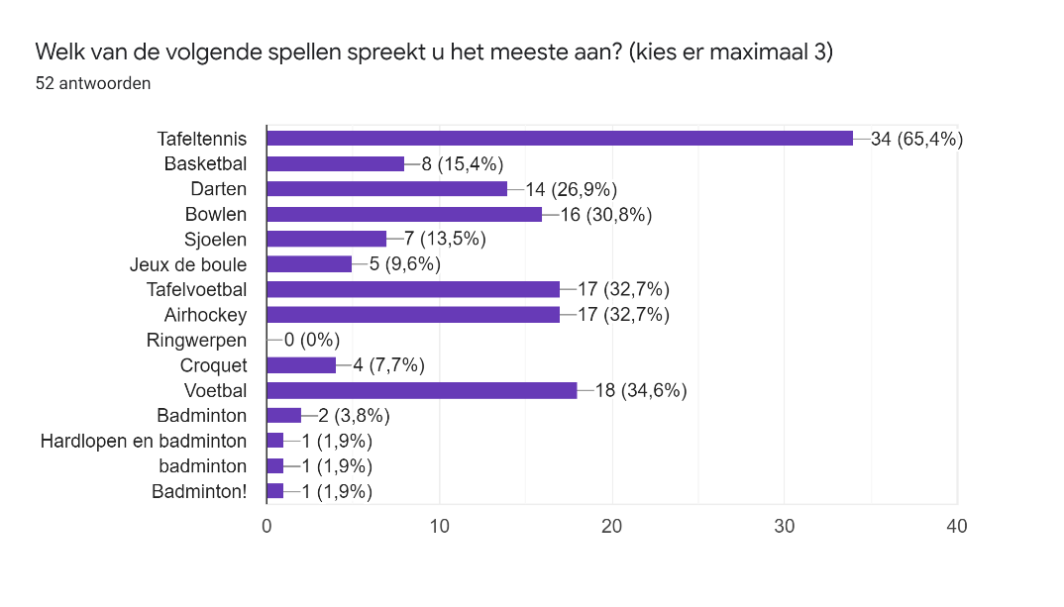
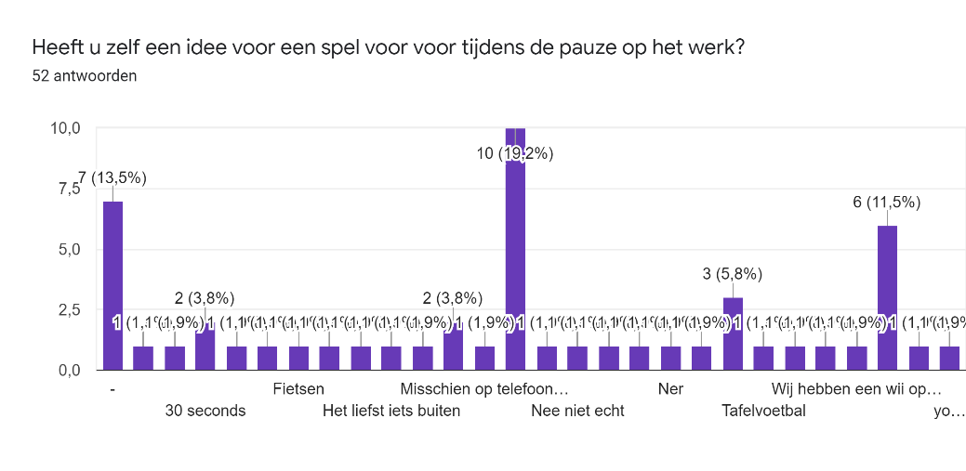
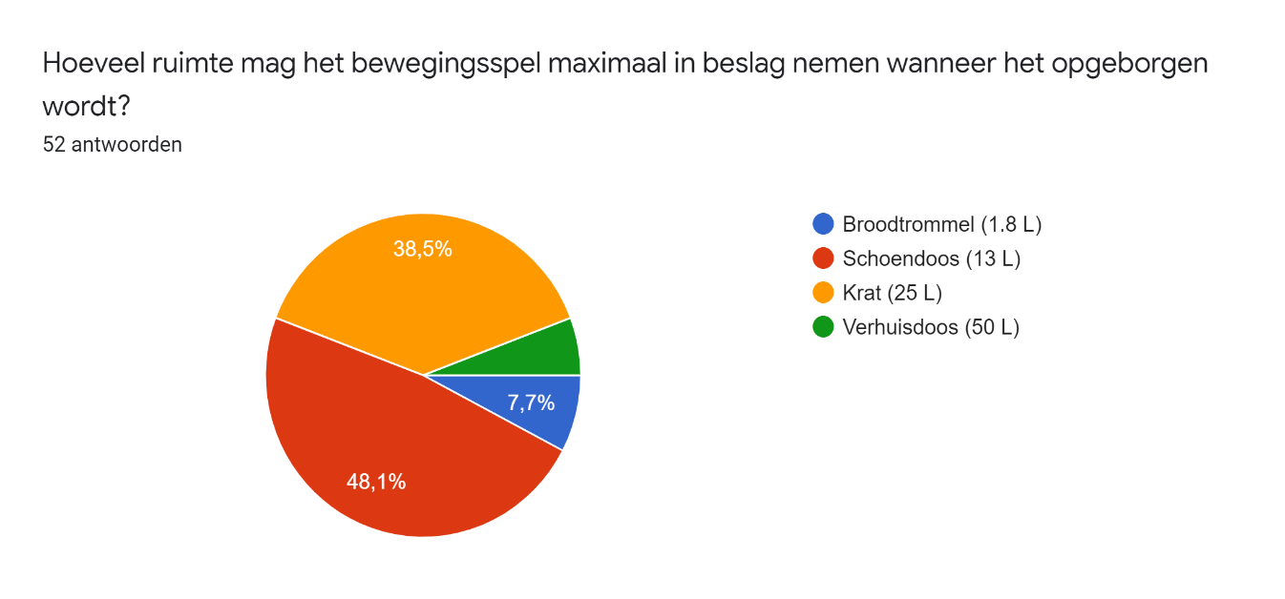
Tijdstempel | Wat is uw geslacht? | Wat is uw leeftijd? | Hoeveel uur zit u op uw werk per dag? | Hoeveel uur denkt u dat u zit per dag op een doordeweekse dag? | Hoeveel uur denkt u dat u zit per dag op een dag in het weekend? | Hoelang kijkt u per week tv in uren? | Hoeveel uur per week wandelt u? | Hoeveel uur u per week sport u? | Hoeveel uur per week besteedt u aan huishoudelijk werk? | Heeft u nog andere hobby's? | Hoeveel tijd besteedt u hieraan? | Wat doet u in uw pauze van school/ werk? | Hoeveel uur bent u nu meer thuis door Corona dan voorheen? | Welk van de volgende spellen spreekt u het meeste aan? (kies er maximaal 3) | Heeft u zelf een idee voor een spel voor voor tijdens de pauze op het werk? | Wat geeft u gemiddeld uit aan een bordspel? | Wat geeft u gemiddeld uit aan een jaar contributie van uw sportclub? | Hoeveel ruimte mag het bewegingsspel maximaal in beslag nemen wanneer het opgeborgen wordt?

9/9/2020 | Man | 20-30 jaar | 2-4 uur | 7 | 10 | 8 | 3 | 5 | 2 | - | 0 | Bijpraten in de kantine aan een tafel | 16-40 uur | Tafeltennis, Bowlen, Croquet | - | 25 - 40 euro | € 360.00 | Krat (25 L)
9/9/2020 | Man | < 20 jaar | < 2 uur | 5 | 5 | 6 | 8 | 5 | 5 |  |  | Bijpraten in de kantine aan een tafel | 1-8 uur | Darten, Bowlen, Jeux de boule | Fietsen | <10 euro | € 540.00 | Krat (25 L)
9/9/2020 | Man | 20-30 jaar | 2-4 uur | 8 | 3 | 0 | 0 | 10 | 2 | Tennis, festivals, gamen en biertjes | 8 | Bijpraten in de kantine aan een tafel | 8 - 16 uur | Tafeltennis, Tafelvoetbal, Voetbal | . | 10 - 25 euro | € 100.00 | Schoendoos (13 L)
9/9/2020 | Man | < 20 jaar | < 2 uur | 5 | 3 | 4.5 | 4 | 3 | 2 | - | 1 | Bijpraten in de kantine aan een tafel | 8 - 16 uur | Tafeltennis, Darten, Bowlen, Tafelvoetbal, Voetbal | - | 25 - 40 euro | € 160.00 | Krat (25 L)
9/9/2020 | Man | < 20 jaar | Ik werk niet (meer) | 6 | 4 | 0 | 6 | 10 | 1 | Gamen en voetbal | 16 | Bijpraten in de kantine aan een tafel | 16-40 uur | Darten, Tafelvoetbal, Voetbal | Nee niet echt | 10 - 25 euro | € 105.00 | Krat (25 L)
9/9/2020 | Man | 40 - 50 Jaar | 2-4 uur | 7 | 6 | 18 | 6 | 0 | 9 | Klussen, gitaar spelen | 4 | Bijpraten in de kantine aan een tafel | 1-8 uur | Tafeltennis, Tafelvoetbal, Airhockey | Tafeltennis | 10 - 25 euro | € - | Schoendoos (13 L)
9/9/2020 | Man | 20-30 jaar | > 4 uur | 6 | 4 | 0 | 5 | 0 | 4 | Sporten en editen | 12 | Heb geen pauze op werk | 1-8 uur | Tafelvoetbal | Kaarten, bordspel | 10 - 25 euro | € 125.00 | Schoendoos (13 L)
9/9/2020 | Vrouw | 50 - 65 Jaar | < 2 uur | 4 | 6 | 10 | 4 |  | 16 | Lezen, wandelen | 10 | Bijpraten in de kantine aan een tafel | Niet meer thuis dan voorheen | Bowlen, Sjoelen | Het liefst iets buiten | <10 euro | € - | Schoendoos (13 L)
9/9/2020 | Vrouw | 40 - 50 Jaar | > 4 uur | 10 | 5 | 15 | 4 | 2 | 2 | Vooral zittende hobby’s | 15 | Bijpraten in de kantine aan een tafel | 16-40 uur | Darten, Bowlen, Voetbal | Wij hebben een wii op het werk en thuis | <10 euro | € - | Schoendoos (13 L)
9/10/2020 | Vrouw | < 20 jaar | < 2 uur | 7 | 3 | 1 | 3 | 6 | 0.5 | Afspreken met vriendinnen/vriend, films kijken | 10 | Bijpraten in de kantine aan een tafel | 16-40 uur | Tafeltennis, Bowlen, Sjoelen, Tafelvoetbal, Airhockey | Misschien op telefoon iets | 10 - 25 euro | € 300.00 | Schoendoos (13 L)
9/10/2020 | Man | < 20 jaar | > 4 uur | 5 | 3 | 2 | 15 | 4 | 1 | Hockey | 8 | Bijpraten in de kantine aan een tafel | 1-8 uur | Tafeltennis, Darten | - | 10 - 25 euro | € 125.00 | Krat (25 L)
9/10/2020 | Man | 20-30 jaar | > 4 uur | 8 | 5 | 5 |  | 3.5 | 0.5 | Klussen | 3 | Bijpraten in de kantine aan een tafel | Niet meer thuis dan voorheen | Tafeltennis, Bowlen, Jeux de boule | nee | 10 - 25 euro | € 150.00 | Schoendoos (13 L)
9/10/2020 | Man | 20-30 jaar | > 4 uur | 6 | 7 | 10 | 5 | 6 | 1 | Films kijken | 6 | Wandelen | 8 - 16 uur | Darten, Jeux de boule, Voetbal | Tafelvoetbal | 10 - 25 euro | € 100.00 | Schoendoos (13 L)
9/10/2020 | Man | < 20 jaar | > 4 uur | 5 | 3 | 2 | 15 | 4 | 1 | Hockey | 8 | Bijpraten in de kantine aan een tafel | 1-8 uur | Tafeltennis, Darten | - | 10 - 25 euro | € 125.00 | Krat (25 L)
9/10/2020 | Man | 20-30 jaar | > 4 uur | 7 | 5 | 2 | 0 | 0 | 0 | - | 0 | Bijpraten in de kantine aan een tafel | 16-40 uur | Tafeltennis, Darten, Airhockey | Kaarten | 10 - 25 euro | € - | Broodtrommel (1.8 L)
9/10/2020 | Man | 20-30 jaar | > 4 uur | 8 | 4 | 20 | 2.5 | 10 | 5 | Badminton | 20 | Blijf aan het bureau zitten | 8 - 16 uur | Basketbal, Airhockey, Voetbal | Nee, is lastig doordat er weinig collega's aanwezig zijn nu | 25 - 40 euro | € 300.00 | Schoendoos (13 L)
9/10/2020 | Man | 20-30 jaar | > 4 uur | 7 | 6 | 6 | 15 | 8 | 2 | Ja | 12 | Bijpraten in de kantine aan een tafel | 8 - 16 uur | Tafeltennis, Tafelvoetbal, Voetbal | Spieren los draaien | 10 - 25 euro | € 250.00 | Broodtrommel (1.8 L)
9/10/2020 | Man | 20-30 jaar | > 4 uur | 8 | 5 | 4 | 0 | 8 | 5 | Piano | 6 | Bijpraten in de kantine aan een tafel | 16-40 uur | Tafeltennis, Darten, Tafelvoetbal | 30 seconds | 10 - 25 euro | € 300.00 | Krat (25 L)
9/10/2020 | Man | 20-30 jaar | > 4 uur | 10 | 5 | 3 | 1 | 6 | 2 |  |  | Bijpraten in de kantine aan een tafel | 1-8 uur | Tafeltennis, Bowlen, Airhockey | Nee | 10 - 25 euro | € 200.00 | Krat (25 L)
9/10/2020 | Man | 30- 40 Jaar | > 4 uur | 10 | 7 | 15 | 5 | 2 | 4 |  |  | Bijpraten in de kantine aan een tafel | Niet meer thuis dan voorheen | Basketbal, Airhockey, Voetbal | Nee | <10 euro | € 120.00 | Broodtrommel (1.8 L)
9/10/2020 | Man | 20-30 jaar | > 4 uur | 7 | 3 | 3 | 0.5 | 7 | 0.5 |  |  | Bijpraten in de kantine aan een tafel | 8 - 16 uur | Tafeltennis, Basketbal, Tafelvoetbal | 30 seconds | 10 - 25 euro | € 250.00 | Schoendoos (13 L)
9/10/2020 | Vrouw | 20-30 jaar | < 2 uur | 4 | 6 | 10 | 4 | 4 | 3 |  |  | Ik heb geen pauze | Niet meer thuis dan voorheen | Airhockey | Nee | 25 - 40 euro | € 300.00 | Schoendoos (13 L)
9/10/2020 | Man | 20-30 jaar | > 4 uur | 7 | 4 | 8 | 10 | 4 | 4 | Scouting | 4 | Bijpraten in de kantine aan een tafel | 8 - 16 uur | Tafeltennis, Bowlen, Airhockey | Tafeltennis | 25 - 40 euro | € 120.00 | Schoendoos (13 L)
9/10/2020 | Vrouw | < 20 jaar | > 4 uur | 6 | 5 | 1 | 9 | 0 | 1 | badminton, winkelen, vriendinnen leuke dingen doen | 6 | Bijpraten in de kantine aan een tafel | Niet meer thuis dan voorheen | Basketbal, Voetbal, badminton | vier op een rij | 10 - 25 euro | € - | Schoendoos (13 L)
9/11/2020 | Vrouw | 20-30 jaar | > 4 uur | 8 | 4 | 1 | 3 | 5 | 1 | geen | 0 | Bijpraten in de kantine aan een tafel | Niet meer thuis dan voorheen | Airhockey, Croquet, Voetbal | yoga of mindfullness | 10 - 25 euro | € 500.00 | Krat (25 L)
9/11/2020 | Vrouw | 50 - 65 Jaar | 2-4 uur | 5 | 5 | 7 | 8 | 0 | 8 | Ja | 2 | Bijpraten in de kantine aan een tafel | Niet meer thuis dan voorheen | Tafeltennis, Sjoelen, Airhockey | Ner | > 40 euro | € 350.00 | Schoendoos (13 L)
9/11/2020 | Vrouw | 20-30 jaar | > 4 uur | 10 | 5 | 14 | 4 | 3 | 2 | Een baby hebben | 70 | Bijpraten in de kantine aan een tafel | 16-40 uur | Tafeltennis, Basketbal, Voetbal | Trefbal | 25 - 40 euro | € 600.00 | Schoendoos (13 L)
9/11/2020 | Vrouw | 20-30 jaar | Ik werk niet (meer) | 8 | 5 | 14 | 4 | 0 | 1 | Zwemmen | 1 | Wandelen | 16-40 uur | Tafeltennis, Sjoelen, Croquet | Nee | 10 - 25 euro | € 150.00 | Krat (25 L)
9/11/2020 | Man | < 20 jaar | < 2 uur | 4 | 6 | 2 | 1 | 6 | 2 |  |  | Bijpraten in de kantine aan een tafel | 16-40 uur | Basketbal, Bowlen, Voetbal | Nee | 10 - 25 euro | € 175.00 | Schoendoos (13 L)
9/11/2020 | Vrouw | 20-30 jaar | < 2 uur | 5 | 4 | 8 | 1 | 0 | 5 | Badmintonnen | 7 | Bijpraten in de kantine aan een tafel | 8 - 16 uur | Tafeltennis, Darten, Bowlen | Geen idee | 25 - 40 euro | € 300.00 | Schoendoos (13 L)
9/11/2020 | Man | 40 - 50 Jaar | > 4 uur | 8 | 8 | 20 | 5 | 8 | 4 | Darten | 2 | Blijf aan het bureau zitten | Niet meer thuis dan voorheen | Darten, Hardlopen en badminton | Darten/ wandelen | 10 - 25 euro | € 250.00 | Schoendoos (13 L)
9/11/2020 | Vrouw | 20-30 jaar | Ik werk niet (meer) | 6 | 5 | 20 | 2 | 5 | 7 | Ja | 20 | Blijf aan het bureau zitten | 8 - 16 uur | Tafeltennis, Basketbal, Bowlen | Nee | 10 - 25 euro | € - | Schoendoos (13 L)
9/11/2020 | Vrouw | 30- 40 Jaar | > 4 uur | 10 | 10 | 10 | 1 | 4 | 3 | Nee | 0 | Soms wandelen | 16-40 uur | Badminton! | Nee | 10 - 25 euro | € 300.00 | Schoendoos (13 L)
9/11/2020 | Man | 30- 40 Jaar | > 4 uur | 4 | 4 | 14 | 3 | 8 | 1 |  |  | Bijpraten in de kantine aan een tafel | 1-8 uur | Voetbal | nee | 25 - 40 euro | € 400.00 | Schoendoos (13 L)
9/11/2020 | Man | < 20 jaar | Ik werk niet (meer) |  |  | 2 | 2 | 6 | 1 |  |  | Bijpraten in de kantine aan een tafel | Niet meer thuis dan voorheen | Tafeltennis, Basketbal, Tafelvoetbal | nee | 10 - 25 euro | € - | Schoendoos (13 L)
9/11/2020 | Man | < 20 jaar | Ik werk niet (meer) | 7 | 6 | 0 | 0 | 6 | 2 | Ja | 4 | Bijpraten in de kantine aan een tafel | Niet meer thuis dan voorheen | Tafeltennis, Bowlen, Tafelvoetbal, Voetbal | Nee | <10 euro | € 200.00 | Krat (25 L)
9/11/2020 | Vrouw | < 20 jaar | > 4 uur | 6 | 3 | 14 | 2 | 5 | 2 | bijbaantje | 10 | Bijpraten in de kantine aan een tafel | 8 - 16 uur | Tafeltennis, Bowlen, Airhockey | nee | 10 - 25 euro | € 65.00 | Schoendoos (13 L)
9/11/2020 | Man | 20-30 jaar | < 2 uur | 4 | 2 | 5 | 2 | 6 | 5 |  |  | Bijpraten in de kantine aan een tafel | Niet meer thuis dan voorheen | Tafeltennis, Voetbal, Badminton | Voetbaltafel | 10 - 25 euro | € 200.00 | Krat (25 L)
9/11/2020 | Man | 40 - 50 Jaar | > 4 uur | 8 | 4 | 15 | 5 | 5 | 7 | Fietsen | 3 | Wandelen | 16-40 uur | Tafeltennis, Voetbal, Badminton | Tafeltennis | 10 - 25 euro | € 250.00 | Krat (25 L)
9/11/2020 | Vrouw | 50 - 65 Jaar | 2-4 uur | 5 | 6 | 30 | 10 | 0 | 2 | Nee | 0 | Bijpraten in de kantine aan een tafel | Niet meer thuis dan voorheen | Tafelvoetbal | Nee | <10 euro | € - | Verhuisdoos (50 L)
9/12/2020 | Man | 20-30 jaar | > 4 uur | 7 | 4 | 21 | 14 | 4.5 | 7 |  |  | Bijpraten in de kantine aan een tafel | 16-40 uur | Tafeltennis, Darten, Tafelvoetbal, Voetbal | nee | 10 - 25 euro | € 200.00 | Krat (25 L)
9/12/2020 | Man | 20-30 jaar | > 4 uur | 6 | 4 | 0 | 5 | 0 | 4 | Sporten en editen | 12 | Heb geen pauze op werk | 1-8 uur | Tafelvoetbal | Kaarten, bordspel | 10 - 25 euro | € 125.00 | Schoendoos (13 L)
9/13/2020 | Vrouw | 20-30 jaar | 2-4 uur | 6 | 8 | 21 | 2 | 3 | 2 | Gitaar spelen, lezen | 4 | Bijpraten in de kantine aan een tafel | Niet meer thuis dan voorheen | Tafeltennis, Tafelvoetbal, Airhockey | / | 10 - 25 euro | € 240.00 | Krat (25 L)
9/14/2020 | Man | 50 - 65 Jaar | > 4 uur | 10 | 4 | 18 | 7 | 7 | 5 | Vissen | 4 | Wandelen | Niet meer thuis dan voorheen | Tafeltennis, Darten, Airhockey | Nee... | 10 - 25 euro | € 25.00 | Verhuisdoos (50 L)
9/14/2020 | Vrouw | 20-30 jaar | < 2 uur | 9 | 6 | 16 | 10 | 3 | 3 |  |  | Ik zit in de auto | Niet meer thuis dan voorheen | Tafeltennis, Airhockey, Voetbal | Een klein toernooitje van een bepaalde sport | 25 - 40 euro | € 75.00 | Krat (25 L)
9/14/2020 | Vrouw | 20-30 jaar | > 4 uur | 6 | 4 | 8 | 2 | 4 | 2 | Koken | 5 | Blijf aan het bureau zitten | Niet meer thuis dan voorheen | Tafeltennis, Airhockey | Flipperkast | 10 - 25 euro | € 300.00 | Schoendoos (13 L)
9/14/2020 | Man | 20-30 jaar | > 4 uur | 7 | 5 | 16 | 3 | 5 | 0 | Speciaalbier drinken - Ajax aanmoedigen - F1 kijken - Top Tennis kijken | 5 | Wandelen | 8 - 16 uur | Tafeltennis, Darten, Bowlen, Sjoelen, Tafelvoetbal, Airhockey | Nee | 10 - 25 euro | € 150.00 | Krat (25 L)
9/14/2020 | Man | 20-30 jaar | > 4 uur | 10 | 6 | 12 | 3 | 5.5 | 2 | motorrijden, voetbal(live) kijken | 4 | Bijpraten in de kantine aan een tafel | > 40 uur | Tafeltennis, Jeux de boule, Tafelvoetbal | - | 10 - 25 euro | € 260.00 | Krat (25 L)
9/15/2020 | Vrouw | 30- 40 Jaar | > 4 uur | 7 | 6 | 5 | 2 | 4 | 6 | - | 3 | Blijf aan het bureau zitten | 16-40 uur | Tafeltennis, Jeux de boule, Croquet | - | 25 - 40 euro | € 300.00 | Krat (25 L)
9/16/2020 | Man | < 20 jaar | 2-4 uur | 5 | 2 | 0 | 2 | 6 | 2 | Sleutelen/beunen | 2 | Wandelen | 16-40 uur | Sjoelen, Airhockey | Nee | <10 euro | € 250.00 | Broodtrommel (1.8 L)
9/16/2020 | Man | 20-30 jaar | > 4 uur | 9 | 6 | 14 | 8 | 1 | 1 | ja | 5 | Wandelen | Niet meer thuis dan voorheen | Tafeltennis | nee | 10 - 25 euro | € - | Verhuisdoos (50 L)
9/22/2020 | Man | 20-30 jaar | > 4 uur | 6 | 6 | 9 | 3 | 5 | 9 | - | 0 | Bijpraten in de kantine aan een tafel | 8 - 16 uur | Tafeltennis, Bowlen, Sjoelen | - | 10 - 25 euro | € 300.00 | Krat (25 L)

Gemiddelde | Man 65.4 % | gemiddelde leeftijd 27 | 60% meer dan 4 uur | 6.8 | 5.0 | 9.0 | 4.8 | 4.4 | 3.4 |  | 7.6 |  |  |  |  | € 19.12 | 192.2
 | Vrouw 34.6 %

